C2
Borrador de partida para establecer la coherencia y objetivos SMART de la actualización del PAC

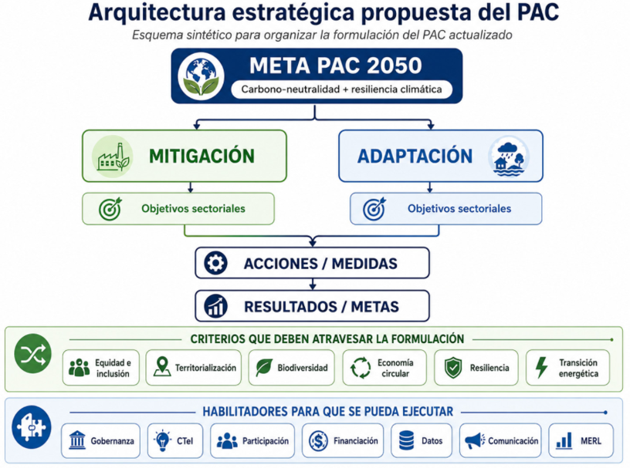
NIVEL | PROPUESTA PARA DISCUSIÓN | ACCIONES | RESULTADOS / METAS | HABILITADORES
OBJETIVO CLIMÁTICO 1 — MITIGACIÓN | Reducir las emisiones netas de GEI del Distrito de Medellín mediante metas sectoriales verificables y temporalmente definidas, consistentes con la trayectoria hacia la carbono-neutralidad al 2050. | Se implementa a través de las acciones de los sectores emisores priorizados. | Resultado: reducción efectiva de emisiones territoriales. Meta 2050: carbono-neutralidad. Metas 2030/2040: por actualizar y validar con las trayectorias de emisiones. | Gobernanza · financiación · CTeI · datos · participación · comunicación · MERL
↳ Sectorial — Transporte y movilidad | Reducir las emisiones del sistema de movilidad mediante mayor participación de modos sostenibles, transición tecnológica, gestión de la demanda y logística eficiente. | Movilidad activa; transporte público; renovación de flota; gestión de demanda; logística de carga; infraestructura asociada. | Reducción de emisiones del transporte; aumento de participación de modos sostenibles; mayor proporción de tecnologías bajas/cero emisiones. Metas cuantitativas por definir. | Secretaría de Movilidad y actores metropolitanos · financiación · datos de movilidad · CTeI · MERL
↳ Sectorial — Energía | Reducir las emisiones asociadas al consumo energético mediante eficiencia, reducción de demanda y transición hacia tecnologías y fuentes de menor intensidad de carbono. | Eficiencia energética en edificaciones y actividades productivas; autogeneración; transición energética; gestión de consumos. | Menor consumo/intensidad energética; aumento de autogeneración y tecnologías limpias; reducción de GEI del sector. Metas por definir. | Articulación con EPM y otros actores · financiación · datos energéticos · CTeI · MERL
↳ Sectorial — Residuos y economía circular | Reducir las emisiones derivadas de la generación y gestión de residuos mediante prevención, aprovechamiento, valorización y tratamiento. | Prevención de residuos; aprovechamiento de reciclables y orgánicos; valorización; gestión de gases; fortalecimiento de economía circular. | Menor disposición final; mayor aprovechamiento; reducción de emisiones del sector. Metas articuladas con PGIRS y Política de Economía Circular, por validar. | Gobernanza del sector · prestadores · recicladores · financiación · información · MERL
↳ Sectorial — Desarrollo urbano bajo en carbono | Orientar el desarrollo urbano hacia un modelo compacto, de proximidad y articulado con movilidad sostenible que reduzca estructuralmente la demanda de energía y transporte. | Articulación PAC–POT; proximidad; DOT; infraestructura y edificaciones sostenibles; consolidación del modelo de ocupación. | Reducción estructural de demanda de viajes y energía; incorporación efectiva de criterios climáticos en la planificación territorial. | POT · DAP · gobernanza intersectorial · CTeI · financiación · MERL
OBJETIVO CLIMÁTICO 2 — ADAPTACIÓN | Reducir la vulnerabilidad y el riesgo climático y aumentar la capacidad adaptativa de los sistemas, territorios y poblaciones priorizados de Medellín mediante resultados territoriales y poblacionales verificables. | Se implementa mediante medidas de adaptación definidas a partir de la ERC actualizada y de las prioridades territoriales. | Resultado: disminución verificable de vulnerabilidad/riesgo y aumento de capacidad adaptativa. Horizontes: corto, mediano y largo plazo. Metas específicas por definir con la ERC. | Gobernanza · financiación · CTeI · datos climáticos · participación · comunicación · MERL
↳ Sectorial — Gestión del riesgo climático | Reducir la exposición y vulnerabilidad frente a las amenazas climáticas prioritarias mediante prevención, monitoreo, preparación y reducción del riesgo. | Monitoreo; alertas tempranas; reducción estructural y no estructural del riesgo; análisis y evaluación; adaptación progresiva. | Menor población/infraestructura expuesta o vulnerable; aumento de capacidad preventiva y adaptativa. Metas territoriales por definir con ERC. | DAGRD · SIATA · gobernanza territorial · datos · participación · financiación · MERL
↳ Sectorial — Recurso hídrico y drenaje | Fortalecer la capacidad del territorio para responder a la variabilidad y extremos hidrológicos mediante gestión integral del recurso hídrico y drenaje resiliente. | Drenaje urbano sostenible; manejo de cuencas; conservación de fuentes; gestión de escorrentía e inundaciones. | Reducción de afectaciones asociadas a extremos hidrológicos; aumento de resiliencia hídrica. Metas por definir territorialmente. | Autoridades ambientales · POT · información hidrológica · CTeI · financiación · MERL
↳ Sectorial — Ecosistemas y biodiversidad | Aumentar la resiliencia climática del territorio mediante conservación, restauración, conectividad ecológica y soluciones basadas en la naturaleza. | Restauración; conservación; renaturalización; SbN; protección de ecosistemas y servicios ecosistémicos. | Mayor cobertura/conectividad funcional; reducción de vulnerabilidad climática mediante soluciones ecosistémicas. Metas por definir. | Política de Biodiversidad · SIGAM · CTeI · financiación · participación · MERL
↳ Sectorial — Desarrollo urbano, hábitat y resiliencia | Reducir la vulnerabilidad climática del hábitat, la infraestructura y los sistemas urbanos, priorizando los territorios más expuestos y vulnerables. | Mejoramiento integral; infraestructura resiliente; espacio público adaptado; incorporación del riesgo climático en planificación territorial. | Menor vulnerabilidad del hábitat e infraestructura; intervenciones priorizadas territorialmente. Metas asociadas a zonas y población priorizada. | POT · DAP · información territorial · financiación · participación · MERL
↳ Sectorial — Desarrollo rural y sistemas alimentarios | Fortalecer la capacidad adaptativa de los sistemas rurales y alimentarios frente a los impactos del cambio climático. | Buenas prácticas; extensión agropecuaria; conservación de suelos y agua; circuitos de abastecimiento; adaptación productiva. | Mayor capacidad adaptativa de productores y sistemas rurales; mayor resiliencia del abastecimiento. Metas por definir. | Desarrollo Rural · CTeI · información climática · financiación · participación · MERL
TRANSVERSAL — Criterios de formulación | Todos los objetivos, acciones y metas deben revisarse bajo criterios de equidad e inclusión, territorialización, resiliencia, biodiversidad, economía circular y transición energética. | No generan un paquete independiente de acciones: condicionan y cualifican las acciones de mitigación y adaptación. | Permitir verificar no solo el resultado climático, sino dónde ocurre, a quién beneficia y qué cobeneficios genera. | Se operacionalizan mediante gobernanza, datos, participación, financiación y MERL.
TRANSVERSAL — Habilitadores de implementación | Gobernanza · CTeI · participación · financiación · datos · comunicación · MERL. No son un nuevo nivel de objetivos. | Permiten coordinar, financiar, implementar, medir, reportar, comunicar y corregir las acciones y medidas. | PAC ejecutable, trazable y evaluable; responsables definidos; información disponible; mecanismos de aprendizaje y ajuste. | Aplican a los dos grandes objetivos y a todos los objetivos sectoriales.

